Лист1
 |  |  | Магазин «Бисер, Бусинка, Страз» чешский бисер оптом, с доставкой по России http://biser-businka-strass-18.com http://okeanbusin.ru |  |  | опт: +7 499 157-6590 опт: +7 499 157-3151 заказ отправлять на адрес: optotdel18@yandex.ru
 |  |  |  |  |  |  |  |  | сумма заказа:
 |  |  |  |  |  |  |  |  | 0.00
Бланк-заказа: |  |  | Рондели стразовые, металл-стекло (Корея) |  |  |  |  |  | 140
ФИО, организация, адрес: |  |  |  |  |  |  |  |  | 73
Контактный телефон:

Изображение | № магазина | Артикул | Цвет | Размеры | Упаковка | Цена, $ | Наличие | количество заказа
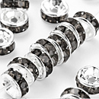 |  | Рондели стразовые 01s | серый | 3х6 мм | 20 шт. | 0.95 | нет
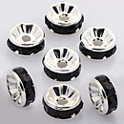 |  | Рондели стразовые 02s | черный | 3х6 мм | 20 шт. | 0.95 | нет
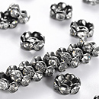 |  | Рондели стразовые 03s | прозрачный | 3,8х8 мм | 20 шт. | 0.95
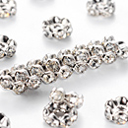 |  | Рондели стразовые 04s | прозрачный | 3,8х8 мм | 20 шт. | 0.95
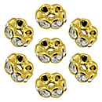 |  | Рондели стразовые 05s | прозрачный | 3,8х8 мм | 20 шт. | 0.95
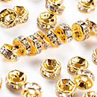 |  | Рондели стразовые 06s | прозрачный | 3х6 мм | 20 шт. | 0.95
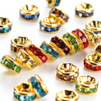 |  | Рондели стразовые 07s | микс | 2,5х5 мм | 20 шт. | 0.95 | нет
 |  | Рондели стразовые 08s | прозрачный | 3х6 мм | 20 шт. | 0.95 | нет
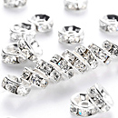 |  | Рондели стразовые 09s | прозрачный | 3х6 мм | 20 шт. | 0.95 | нет
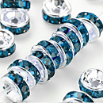 |  | Рондели стразовые 10s | синий | 3х6 мм | 20 шт. | 0.95 | нет
 |  | Рондели стразовые 11s | прозрачный | 3х6 мм | 20 шт. | 0.95 | нет
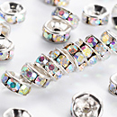 |  | Рондели стразовые 12s | радуга | 3х6 мм | 20 шт. | 0.95 | нет
 |  | Рондели стразовые 13s | прозрачный | 3х6 мм | 20 шт. | 0.95
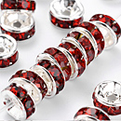 |  | Рондели стразовые 14s | красный | 3х6 мм | 20 шт. | 0.95
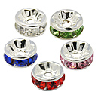 |  | Рондели стразовые 16s | микс | 3х6 мм | 20 шт. | 0.95 | нет
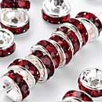 |  | Рондели стразовые 17s | бордовый | 3х6 мм | 20 шт. | 0.95

сумма заказа: |  |  |  |  |  |  |  | 0.00

